Gráficos
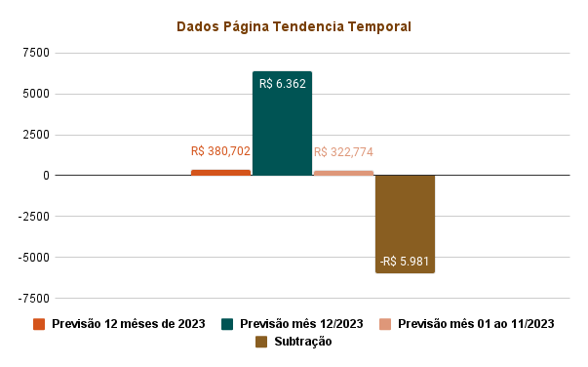
Dados da Página Compra e Venda

